Лист1
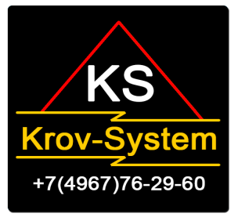

 |  | ООО "Krov-System"
Тел.8 (4967) 76-29-60 Действует с 20.03.2015 г. Адрес: г.Серпухов ул.Тульская д1, 2 этаж, офис 4.
Гидро-пароизоляционные мембраны и пленки
Ветро-влагоизоляционная мембрана HouseRoof A-100 | рулон | 70м2 | 1300.00 | Служит для защиты утеплителя в конструкциях вентилируемых фасадов зданий с наружным утеплением. Предохраняет утеплитель от выдувания и атмосферной влаги проникающей в вентилируемый зазор под внешней облицовкой здания. Способствует испарению влаги из утеплителя.
Пароизоляционная мембрана Breeze B-60 | рулон | 70м2 | 1200.00 | Применяется в качестве пароизоляции, защищающей утеплитель и внутренние элементы мансарды от проникновения влаги изнутри помещения. Препятствует осыпанию волокон утеплителя вовнутрь помещения.
Пароизоляционная мембрана Calypso C-80 | рулон | 70м2 | 1400.00 | Применяется в качестве пароизоляции, защищающей утеплитель и внутренние элементы мансарды и вентилируемого фасада от проникновения влаги изнутри помещения. Препятствует осыпанию волокон утеплителя вовнутрь помещения.
Гидро-пароизоляционная плёнка DewPoint D-96 | рулон | 70м2 | 1400.00 | Используется как подкровельная гидроизоляция при сооружении неутеплённых наклонных кровель для защиты деревянных конструкций и чердачного пространства от конденсата, атмосферной влаги, ветра и снега в местах неплотной укладки кровли и подконьковых зазорах.

